DICCIONARIO DE DATOS
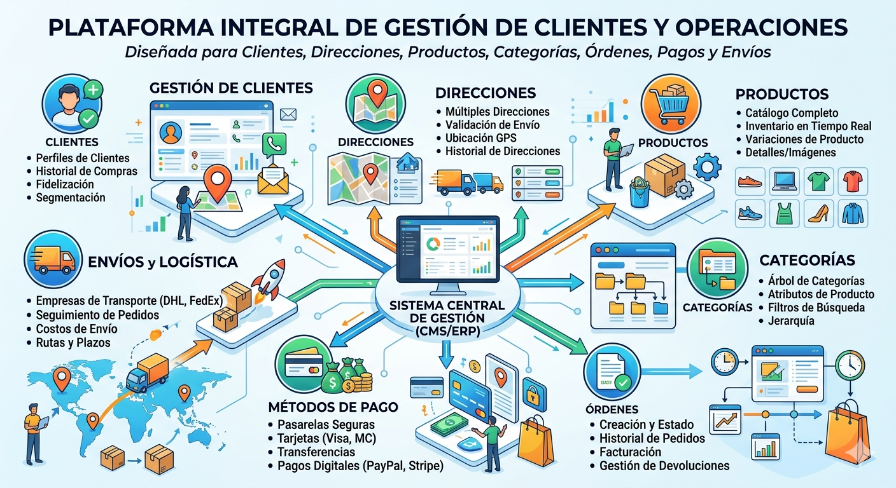
🗃️ DICCIONARIO DE DATOS — customers_db
Base de datos relacional para la gestión de clientes, pedidos, pagos y envíos.

📋 INFORMACIÓN GENERAL
Descripción | Diccionario de datos de la base de datos customers_db, diseñada para gestionar clientes, direcciones, productos, categorías, órdenes, métodos de pago y envíos. Sigue principios de normalización para garantizar integridad referencial y trazabilidad operativa. parafraseame
Propósito | Permitir el almacenamiento, la organización y el análisis de la información de clientes y sus transacciones comerciales, garantizando la trazabilidad de los pedidos, la gestión de pagos y el control de los envíos.
Fecha de Creación | 2026-04-01
Creado por | Ivan David ospino cabana
Última Actualización | 2026-04-14

🏗️ ESTRUCTURA DE LA BASE DE DATOS
Tablas Principales | cs.customers, cs.addresses, pay.orders, pay.order_items, ship.shipment_orders, ship.ship_company — entidades centrales con PK únicas.
Tablas de Referencia | ctg.departments, ctg.municipalities, ctg.products, ctg.categories, ctg.payment_methods — tablas auxiliares para catálogos y contexto.
Relaciones | Las claves foráneas (FK) entre tablas garantizan la integridad referencial y un modelo de datos coherente entre todos los esquemas.
Esquema | La base de datos está organizada en 4 esquemas: cs (customers), pay (payments), ship (shipments), ctg (catalogo).
Base de Datos | customers_db — disponible en PostgreSQL con codificación UTF8 y locale en_US.UTF-8, propiedad del usuario admin.
Usuario | admin — usuario principal con privilegios de administrador sobre customers_db.

🔗 DATA MAPPING — CATÁLOGO DE TABLAS
Tabla | Descripción | Hipervínculo
ctg.departments | Almacena los departamentos del país, usados como referencia geográfica (code, name). | CTG_DEPARTMENTS
ctg.municipalities | Registra los municipios asociados a un departamento, con su nombre y código del departamento. | CTG_MUNICIPALITIES
ctg.products | Catálogo de productos con nombre, categoría y precios en USD y COP. | CTG_PRODUCTS
ctg.categories | Define las categorías de los productos; registra nombre y fecha de creación. | CTG_CATEGORIES
ctg.payment_methods | Lista de métodos de pago habilitados; registra nombre y fecha de creación. | CTG_PAYMENT_METHODS
cs.customers | Información personal y de contacto de clientes: id_number, nacimiento, teléfono, nombre, email y fecha de creación. | CS_CUSTOMERS
cs.addresses | Direcciones de entrega/residencia: cliente, municipio, calle, detalle, código postal, comentarios y fechas. | CS_ADDRESSES
pay.orders | Órdenes de compra: cliente, fecha, total y método de pago. | PAY_ORDERS
pay.order_items | Detalle de productos por orden: orden, producto y cantidad. | PAY_ORDER_ITEMS
ship.ship_company | Empresas de envío: nombre, NIT, dirección, teléfono, email y fecha de creación. | SHIP_COMPANY
ship.shipment_orders | Vincula órdenes con empresas de envío: compañía, orden, tracking, status y fechas. | SHIP_ORDERS

